Sheet1
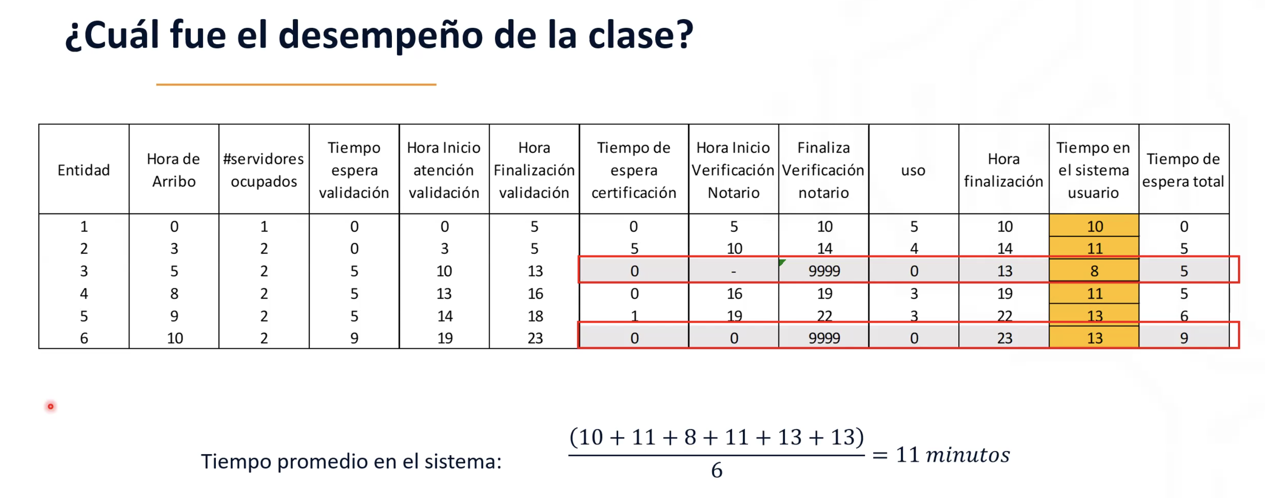
Entidad | Tiempo entre arribos (min) | Hora de llegada | Tiempo en Cola Operario | Entidades Operario 1 | Entidades Operario 2 | Tiempo de servicio con operario de validación (mins) | ¿Cumple con condiciones? | Tiempo en servicio de validacion | Hora fin servicio validacion | Tiempo en cola por Notario | Hora en que atiende notario | Tiempo de revisión del Notario (mins) | Tiempo total en el sistema | Hora de salida
1 | 0 | 0 | 0 | 1 | 0 | 5 | si | 5 | 5 | 0 | 5 | 5 | 10 | 10
2 | 3 | 3 | 0 | 1 | 1 | 2 | si | 2 | 5 | 5 | 10 | 4 | 11 | 14
3 | 2 | 5 | 5 | 1 | 1 | 3 | no | 8 | 13 | 0 | 0 | 0 | 8 | 13
4 | 3 | 8 | 5 | 1 | 1 | 3 | si | 8 | 16 | 0 | 16 | 3 | 11 | 19
5 | 1 | 9 | 5 | 1 | 1 | 4 | si | 9 | 18 | 1 | 19 | 3 | 13 | 22
6 | 1 | 10 | 9 | 1 | 1 | 4 | no | 13 | 23 | 0 | 0 | 0 | 13 | 23

